サンプル
受注番号（弊社記入欄） ：

 | 【サンプル情報】

 | ●弊社では、新型コロナウイルス・インフルエンザウイルスのPCR検査用オリゴを製造しているため、鋳型となり得る核酸の受け入れを中止しております。恐れ入りますが、サンプルに関して下記をご確認の上、チェックをお入れください。（必須）
 |  | 本サンプルは【SARS-CoV-2】および【Influenza A/B virus】由来の核酸を含みません。

 | ●ヒト由来試料(汎用培養細胞等は除く)である場合、倫理委員会の承認を得ておりますでしょうか。（必須）

 |  | ヒト由来試料ではない (または汎用培養細胞等からの試料である）。

 |  | ヒト由来遺伝情報であり、倫理委員会の承認（インフォームド・コンセント）を得ている。

 |  | ＜ヒト由来試料の定義について＞
 |  | 厚生労働省による「人を対象とする生命科学・医学系研究に関する倫理指針」の定義に従います。
 |  | 詳細は「第２ 用語の定義」「第３ 適用範囲」をご参照ください。（2021年9月時点）

 | ●サンプルの由来についてご記入ください。 例) マウス糞便、土壌 など

【「プライマー種類」の選択に関して 】
プライマー種類の選択欄では、解析対象領域のPCR増幅に使用されたプライマー配列をご教示ください。
弊社より提供させて頂いた下記①~④のプライマーをご利用のお客様は、プルダウンメニューよりご選択頂けます。
①~④に該当しないお客様は、⑤を選択の上、ご利用頂いたプライマー配列のご記入をお願いいたします。
① 16SrRNA V3-V4(真正細菌に広く対応)
341F: [ 指定配列1 ]-CCTACGGGNGGCWGCAG
805R: [ 指定配列2 ]-GACTACHVGGGTATCTAATCC
Reference) Herlemann, Daniel PR, et al. The ISME journal 5.10 (2011): 1571-1579.
② 16SrRNA V3-V4(真正細菌・古細菌の両方に対応)
341F': [ 指定配列1 ]-CCTAHGGGRBGCAGCAG
805R : [ 指定配列2 ]-GACTACHVGGGTATCTAATCC
Reference) Hugerth, Luisa W., et al. Applied and environmental microbiology 80.16 (2014): 5116-5123.
③ 16SrRNA V3-V4(植物葉緑体由来の増幅を低減)
335F: [ 指定配列1 ]-CADACTCCTACGGGAGGC
769R: [ 指定配列2 ]-ATCCTGTTTGMTMCCCVCRC
Reference) Dorn-In, Samart, et al. Journal of microbiological methods 113 (2015): 50-56.
④ fungi ITS1(真菌に対応)
ITS1-F_KYO1: [ 指定配列1 ]-CTHGGTCATTTAGAGGAASTAA
ITS2_KYO2 : [ 指定配列2 ]-TTYRCTRCGTTCTTCATC
Reference) Toju, Hirokazu, et al. PloS one 7.7 (2012): e40863.
⑤ 上記①~④以外のプライマーをご利用頂く場合
使用されたいプライマー配列の5’末端に、弊社指定のリンカー配列を追加したPCRプライマーで1st PCRを実施してください。 （ターゲット領域は300bp～450bpとなるように設計ください。）
FW： [ 指定配列1 ]-[ Taeget Fw Primer ]
RV： [ 指定配列2 ]-[ Taeget Rv Primer ]
※ 弊社指定リンカー配列
指定配列1 : 5'-[ TCGTCGGCAGCGTCAGATGTGTATAAGAGACAG ]-3’
指定配列2 : 5'-[ GTCTCGTGGGCTCGGAGATGTGTATAAGAGACAG ]-3’
 | ●プライマーの種類をご選択ください。
 | プルダウンよりご選択ください

 | ●プライマーの種類：「その他のターゲット領域」をご選択いただいた場合は、以下をご記入ください。
 | （プライマー①～④をご利用の場合には、以下は自動入力されます。）
 | Forward Primer (5'→3') |  | TCGTCGGCAGCGTCAGATGTGTATAAGAGACAG- |  | 上記「プライマーの種類」をご選択ください。
 | Reverse Primer (5'→3') |  | GTCTCGTGGGCTCGGAGATGTGTATAAGAGACAG- |  | 上記「プライマーの種類」をご選択ください。
 | インサートサイズ |  | - |  | 増幅対象生物 | -

 | 【サンプルリスト】

 | サンプル名は、解析処理の都合上、以下の条件を満たす名称としてください。
 | ●1文字目は英字 ●8文字以下 ●半角英数のみ （記号はアンダーバー「 _ 」のみ）
 | ※上記条件を満たさない名称の場合には、異なる文字に変換させていただく場合がございます。

 | No | チューブ記載名 | サンプル名 | 濃度 (ng/μL) | 液量 (μL) | サンプル量 (μg) | 管理番号 （弊社記入欄）
 |  | ※実際のチューブに記載されている名称と一致させてください。 | ※ 1 文字目は英字 / 8 文字以下 /半角英数のみ / 記号は「_」のみ
 | 1 |  |  |  |  | 0.00
 | 2 |  |  |  |  | 0.00
 | 3 |  |  |  |  | 0.00
 | 4 |  |  |  |  | 0.00
 | 5 |  |  |  |  | 0.00
 | 6 |  |  |  |  | 0.00
 | 7 |  |  |  |  | 0.00
 | 8 |  |  |  |  | 0.00
 | 9 |  |  |  |  | 0.00
 | 10 |  |  |  |  | 0.00
 | 11 |  |  |  |  | 0.00
 | 12 |  |  |  |  | 0.00
 | 13 |  |  |  |  | 0.00
 | 14 |  |  |  |  | 0.00
 | 15 |  |  |  |  | 0.00
 | 16 |  |  |  |  | 0.00
 | ※サンプル数が多い場合は、行を追加してご記入ください。

グラフ表示情報
受注番号（弊社記入欄） ：

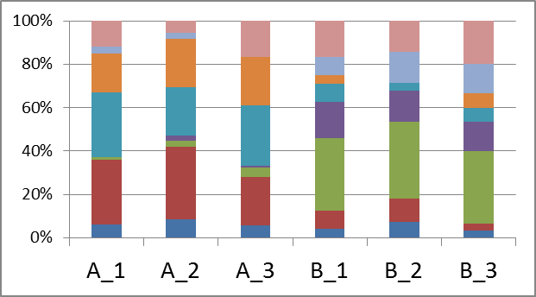
【1】サンプル名
サンプル名は、半角英数8文字以内 (1文字目は英字、記号はアンダーバーのみ) としてください。
上記条件を満たさないサンプル名につきましては、解析時に適宜名称を調整させて頂きます。
【2】サンプルの並び順
グラフに表示するサンプルの表示順序 (※下の <データ例> 参照) につきまして、ご希望の順番を左の【サンプルリスト】に記入してください。
<データ例>
<サンプルリスト記入例>
 | 群集解析では、各サンプルの菌叢構成をグラフにまとめたHTML形式ファイルを納品致します。
 | 右の解説をご確認の上、サンプル・グループ情報を下記にご記入ください。

 | 【サンプルリスト】
 | サンプルを並べたい順番通りに「サンプル表示順」の数字を変更してください。
 | グループがある場合は、各サンプルに対応するグループ名をご記入ください。
 | サンプル名 ※「サンプル」シートと同一の 名称にしてください。 | サンプル表示順 | グループ名 ※1文字目は英字/8文字以下/半角英数 （記号はアンダーバー「_」のみ」）
 |  | 1
 |  | 2
 |  | 3
 |  | 4
 |  | 5
 |  | 6
 |  | 7
 |  | 8
 |  | 9
 |  | 10
 |  | 11
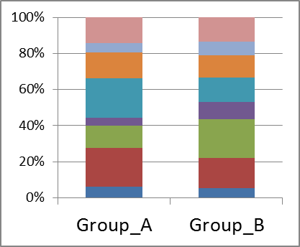
【3】グループ情報
複数サンプルをまとめたグループごとの集計 (※下の <データ例> 参照) も希望される場合には、各サンプルのグループ情報を記入してください。
・ グループ名は半角英数8字以内 (1文字目は英字、記号はアンダーバーのみ) としてください。
上記条件を満たさないグループ名につきましては、解析時に適宜名称を調整させて頂きます。
・ グラフに表示するグループの並び順につきましては、【グループリスト】に記入してください。
※2パターン以上のグループ分けをご希望の場合は、追加費用となります。
※グループが無い場合は、空欄で構いません。
<サンプルシート記入例>
<データ例>
<グループシート記入例>
 |  | 12
 |  | 13
 |  | 14
 |  | 15
 |  | 16
 |  | 17
 |  | 18
 |  | 19
 |  | 20
 |  | 21
 |  | 22
 |  | 23
 |  | 24
 | ※サンプル数が多い場合は、行を追加してご記入ください。

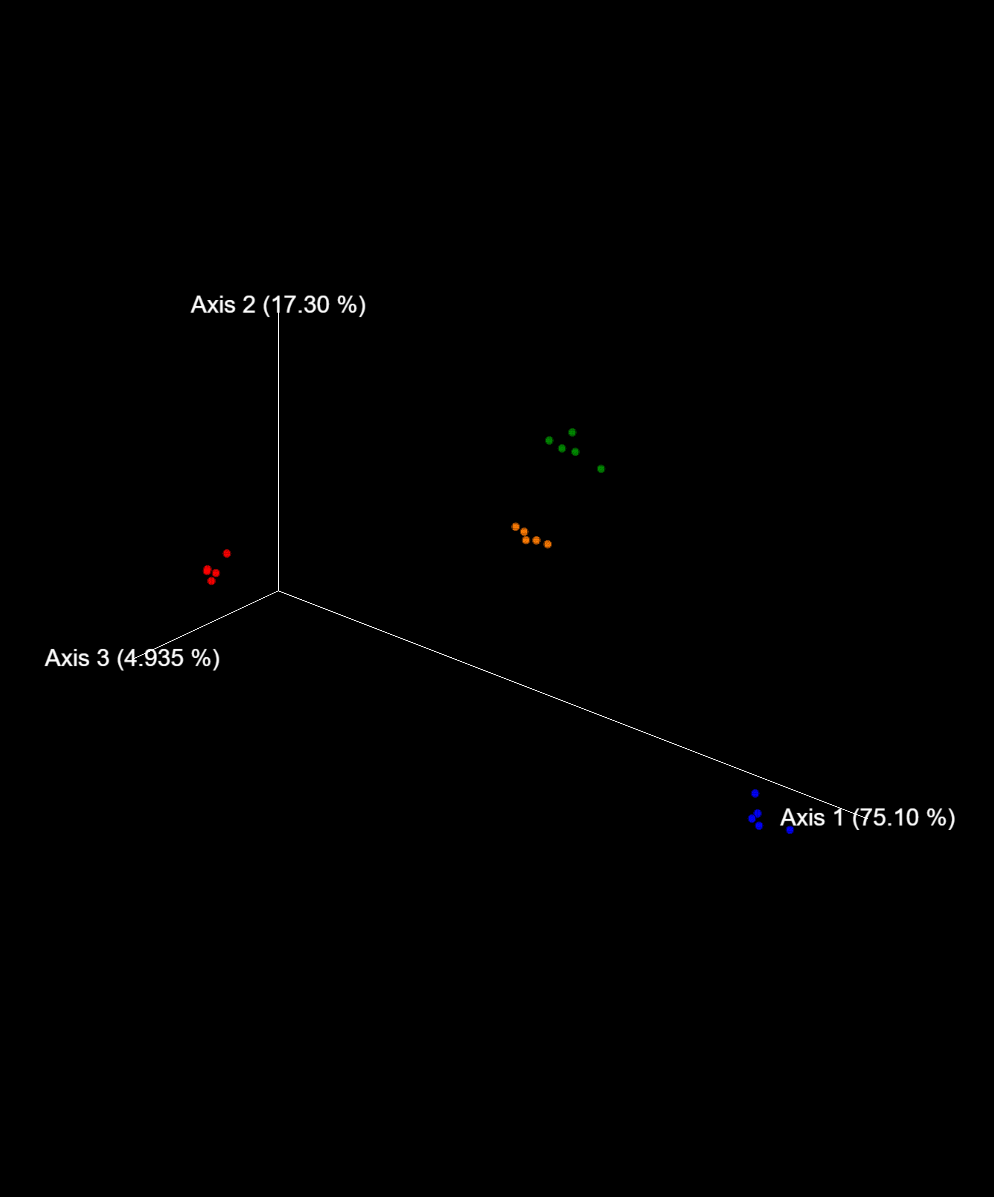
【4】PCoA・群集構造の有意差検定
3サンプル以上の解析ではPCoAプロットが標準出力となります。解析サンプルが複数のグループを構成する場合は、グループ毎に色分けされたプロットの表示も可能です。
また、1グループに2サンプル以上が含まれ、且つ、2グループ以上で構成される解析では、PCoAプロットと合わせてPERMANOVAによる群集構造の有意差検定も実施します。
※PERMANOVAでは、解析の性質上、1サンプルしか存在しないグループは自動的に除外されます。
<サンプルシート記入例>
<データ例>
 | 【グループリスト】
 | グループを並べたい順番通りに「グループ表示順」の数字を変更してください。
 | グループ名 ※上の「グループ名」と同一の 名称にしてください。 | グループ表示順
 |  | 1
 |  | 2
 |  | 3
 |  | 4
 |  | 5
 |  | 6
 |  | 7
 |  | 8
 |  | 9
 |  | 10
 |  | 11
 |  | 12
 |  | 13
 |  | 14
 |  | 15
 |  | 16
 | ※サンプル数が多い場合は、行を追加してご記入ください。

